商品詳細情報取得 - 画面詳細設計仕様書
画面詳細設計仕様書
サブシステムID | CYBG | サブシステム名 | 商品管理システム | 作成日 | 2024-12-09 | 作成者 | 余淼
機能ID | LA0003 | 機能名 | 商品情報更新API | 更新日 |  | 更新者
画面レイアウト
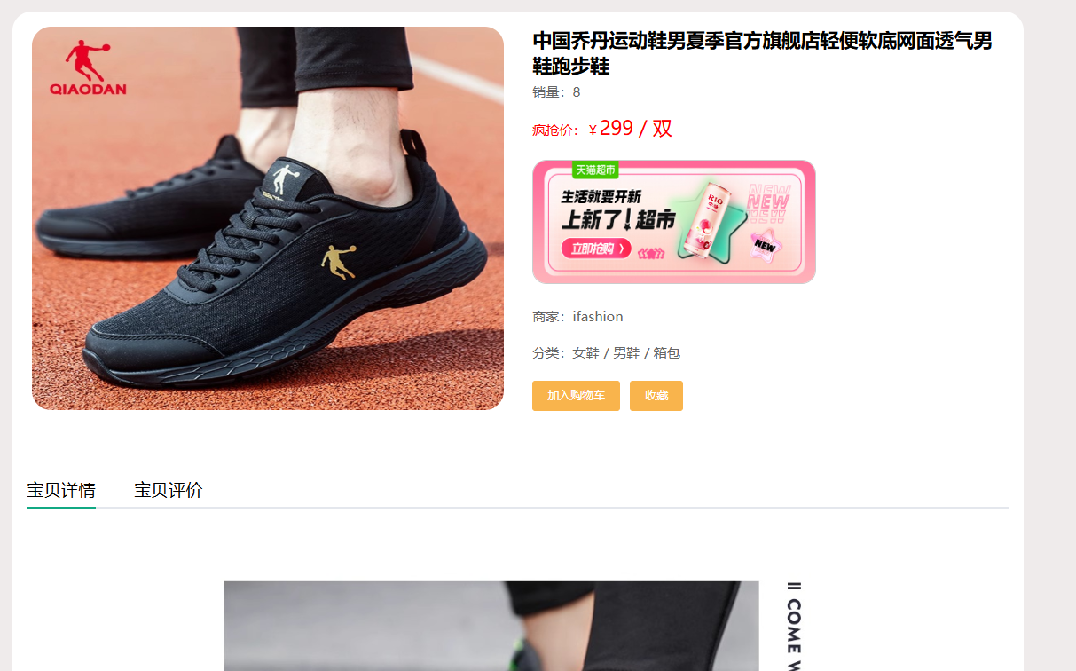

処理詳細
1.商品情報を検索処理
1.1.すでに商品情報の記録がある場合は、商品更新のページに更新される
2.商品情報の保存処理
2.2.入力データに問題がなく、かつ商品がまだ登録されていない場合は、商品情報をデータベースに保存し、成功メッセージを表示する：メッセージID：M003：登録しました
3.商品情報を削除処理
3.1.削除ボタンをクリックしてすべての記録を検索して削除する
イベント概要
No | 詳細 | イベント名 | イベント分類 | 処理説明
1 | ◯ | カートボタン押下 | ボタン押下 | 商品をカートに入れる。
2 | ◯ | 削除ボタン押下 | ボタン押下 | 商品を削除し、商品詳細に戻る。
3 | ◯ | 戻るボタン押下 | ボタン押下 | サイトに戻る。

画面遷移
イベントNo | 遷移先機能ID | 遷移先機能名 | 動作モード | 入力パラメータ |  |  | 遷移起動分類
1 | LA0001 | サイトカート一覧 | カート | ー |  |  | 画面遷移
2 | LA0001 | コメント一覧 | コメント | ー |  |  | 画面遷移
3 | LA0001 | 商品詳細一覧 | 詳細 | ー |  |  | 画面遷移

イベント詳細
イベントNo | 1 | イベント名 | 更新ボタン押下
1.更新する
商品情報を更新する。
【SQL】
select * from `product` where product_id = #{product_id} update `product` set product_id=#{product_id},size=#{size},category=#{category},subcategory=#{subcategory},file=#{file},price=#{price},postage=#{postage},product_description=#{product_description} where product_id = #{product_id}

イベントNo | 2 | イベント名 | 削除ボタン押下
2.商品情報を削除する
【SQL】
delete from `product` where product_id = #{product_id}

イベントNo | 3 | イベント名 | 戻るボタン押下
3.商品一覧に戻る
【SQL】
select * from `product`

画面項目定義
No | 項目名 | 項目分類 | 必須 | 必須条件 | 初期値 | ソート可否 | 取得要素
1 | 商品ID | ラベル
2 | 商品説明 | ラベル
3 | 商品ID | ラベル
4 | 値段 | ラベル
5 | 登録 | ボタン
6 | 削除 | ボタン
7 | 戻る | ボタン

 |  |  | ○

